(참고자료1)학번별 교양요건표
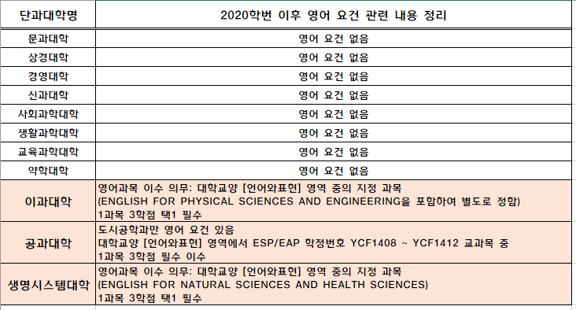
[참고자료: 학번별 교양 요건표]
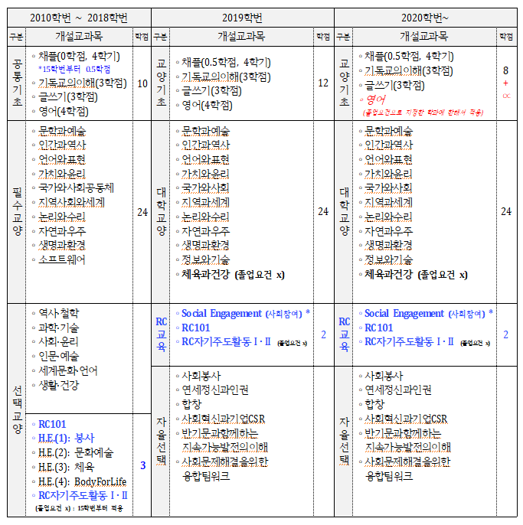

*“Social Engagement”는 필수이나 코로나19 상황으로 인해 2020,2021학번은 예외로 함
* RC환경기반 교과목 종별 변경(2019학번부터): 기초교육 → RC교육, 자율선택으로 분리

* 2020학번 이후 대학영어 과목의 선택 전환에 따른 각 대학·학과별 영어 지정요건 세부내용 표

